圖表索引
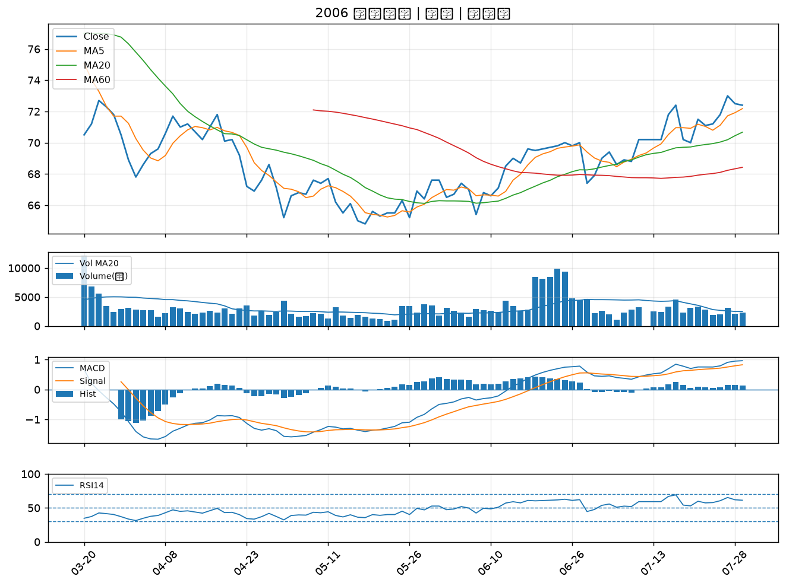
股票代號 | 股票名稱 | 市場 | 買進觀察分級 | 主力突破分數 | 圖表路徑
2905 | 三商 | 上市 | A級 | 6 | output/charts/20260729/2905_三商.png
2540 | 愛山林 | 上市 | A級 | 5 | output/charts/20260729/2540_愛山林.png
2539 | 櫻花建 | 上市 | A級 | 5 | output/charts/20260729/2539_櫻花建.png
1907 | 永豐餘 | 上市 | A級 | 4 | output/charts/20260729/1907_永豐餘.png
9939 | 宏全 | 上市 | A級 | 4 | output/charts/20260729/9939_宏全.png
5880 | 合庫金 | 上市 | B級 | 6 | output/charts/20260729/5880_合庫金.png
9910 | 豐泰 | 上市 | B級 | 4 | output/charts/20260729/9910_豐泰.png
2530 | 華建 | 上市 | B級 | 4 | output/charts/20260729/2530_華建.png
2884 | 玉山金 | 上市 | B級 | 3 | output/charts/20260729/2884_玉山金.png
8271 | 宇瞻 | 上市 | B級 | 3 | output/charts/20260729/8271_宇瞻.png
2357 | 華碩 | 上市 | B級 | 3 | output/charts/20260729/2357_華碩.png
2892 | 第一金 | 上市 | B級 | 3 | output/charts/20260729/2892_第一金.png
6214 | 精誠 | 上市 | B級 | 3 | output/charts/20260729/6214_精誠.png
2332 | 友訊 | 上市 | B級 | 2 | output/charts/20260729/2332_友訊.png
2886 | 兆豐金 | 上市 | B級 | 2 | output/charts/20260729/2886_兆豐金.png
2867 | 三商壽 | 上市 | B級 | 2 | output/charts/20260729/2867_三商壽.png
8111 | 立碁 | 上櫃 | B級 | 2 | output/charts/20260729/8111_立碁.png
5490 | 同亨 | 上櫃 | B級 | 2 | output/charts/20260729/5490_同亨.png
1526 | 日馳 | 上市 | B級 | 2 | output/charts/20260729/1526_日馳.png
1101 | 台泥 | 上市 | B級 | 2 | output/charts/20260729/1101_台泥.png
2812 | 台中銀 | 上市 | B級 | 2 | output/charts/20260729/2812_台中銀.png
8050 | 廣積 | 上櫃 | B級 | 2 | output/charts/20260729/8050_廣積.png
2880 | 華南金 | 上市 | B級 | 1 | output/charts/20260729/2880_華南金.png
2615 | 萬海 | 上市 | B級 | 1 | output/charts/20260729/2615_萬海.png
6243 | 迅杰 | 上市 | B級 | 1 | output/charts/20260729/6243_迅杰.png
9921 | 巨大 | 上市 | B級 | 1 | output/charts/20260729/9921_巨大.png
4904 | 遠傳 | 上市 | B級 | 0 | output/charts/20260729/4904_遠傳.png
2006 | 東和鋼鐵 | 上市 | B級 | 0 | output/charts/20260729/2006_東和鋼鐵.png

2905 三商｜A級
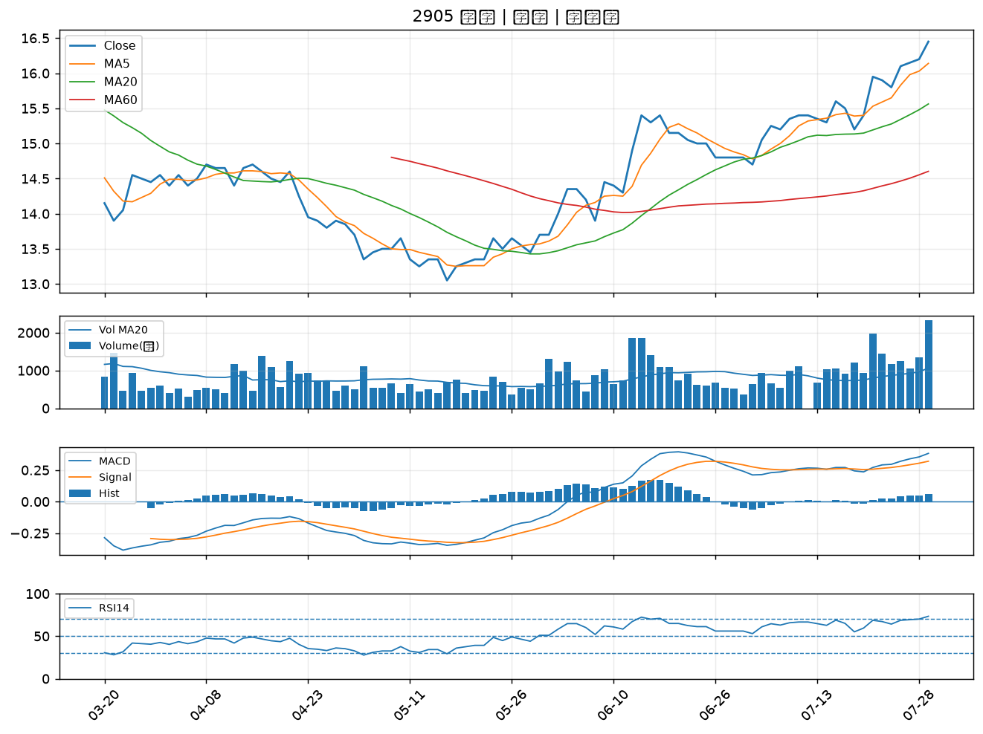

2540 愛山林｜A級
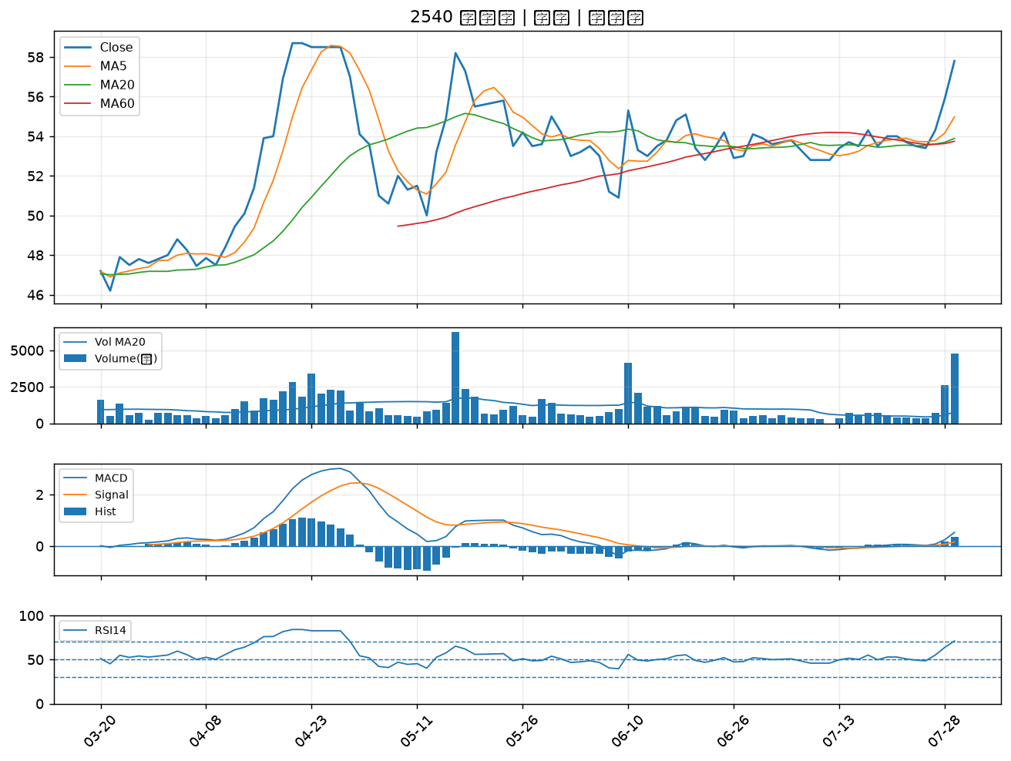

2539 櫻花建｜A級
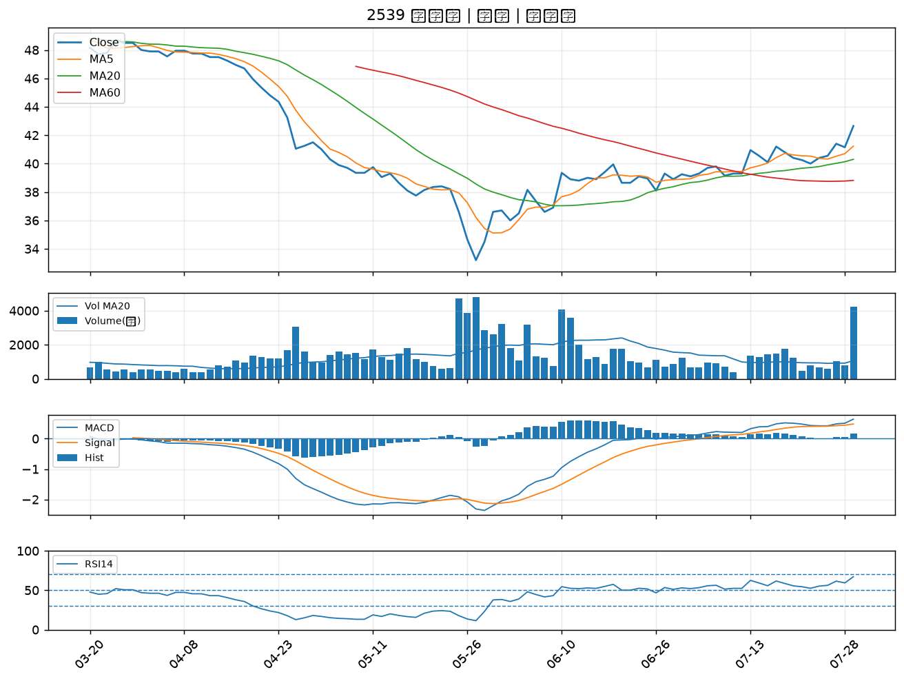

1907 永豐餘｜A級
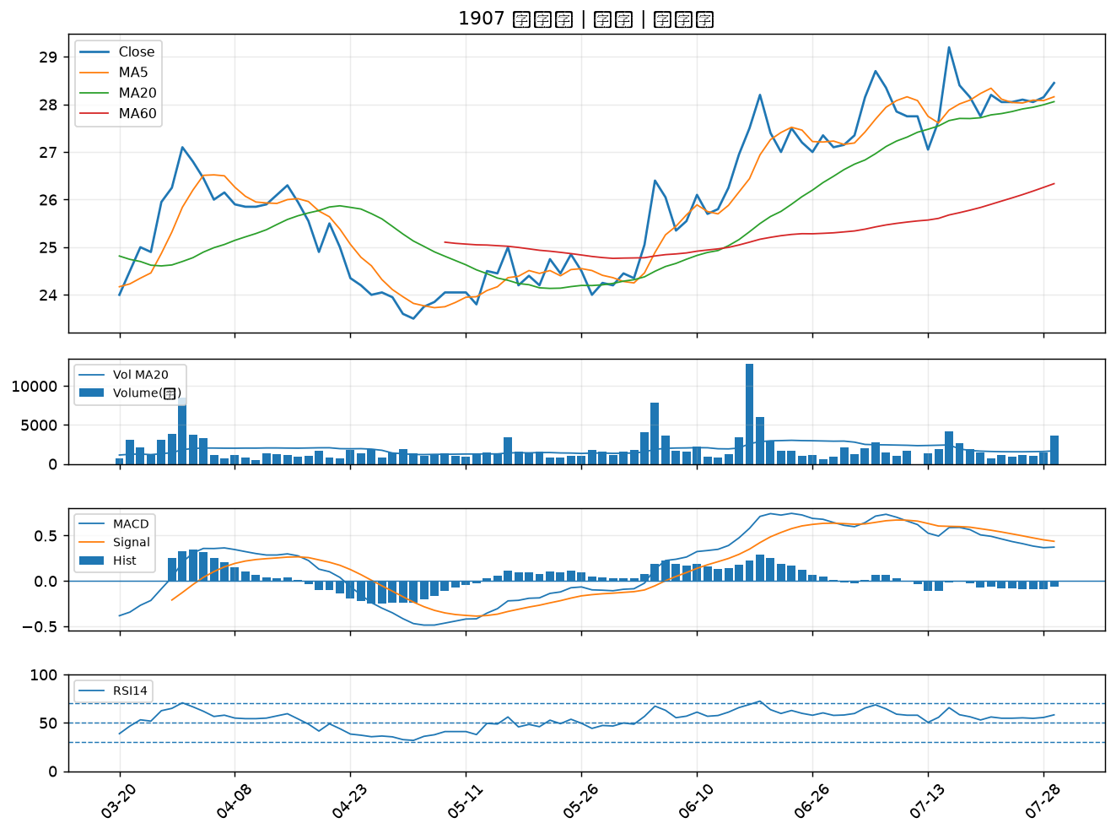

9939 宏全｜A級
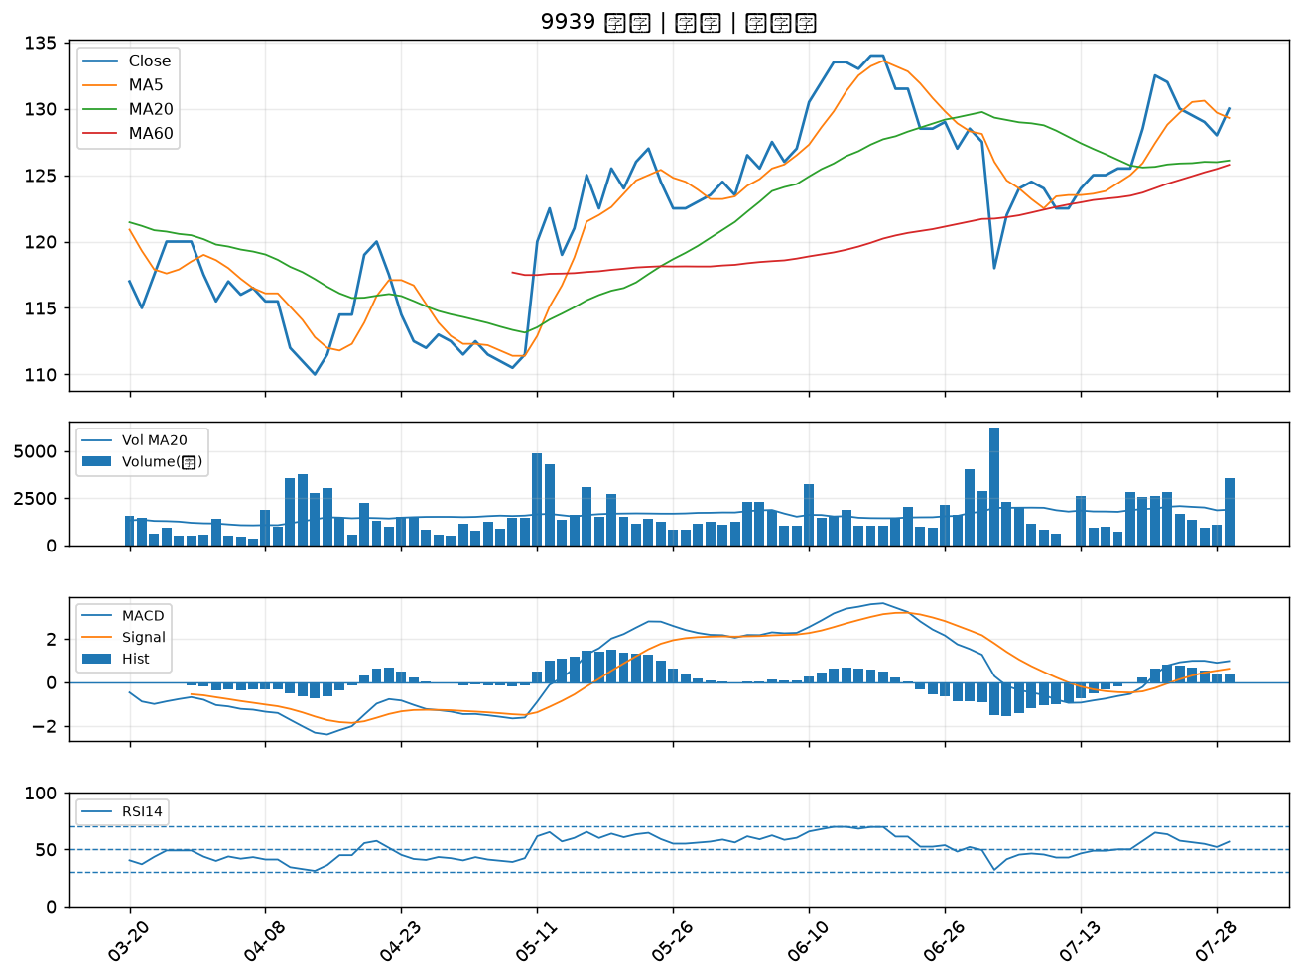

5880 合庫金｜B級
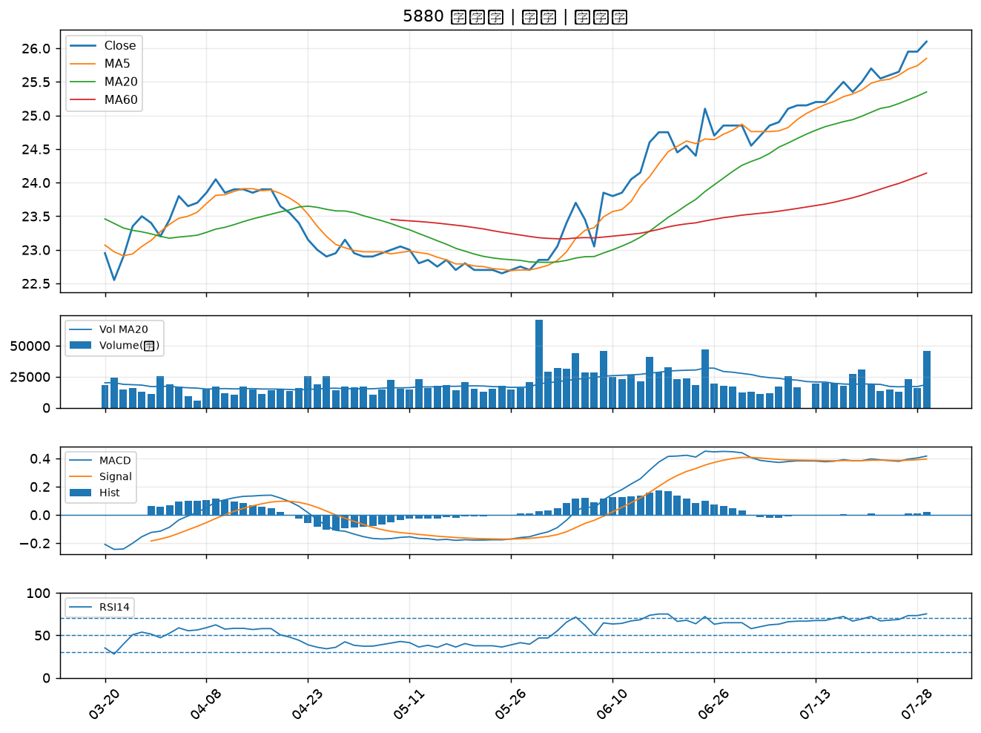

9910 豐泰｜B級
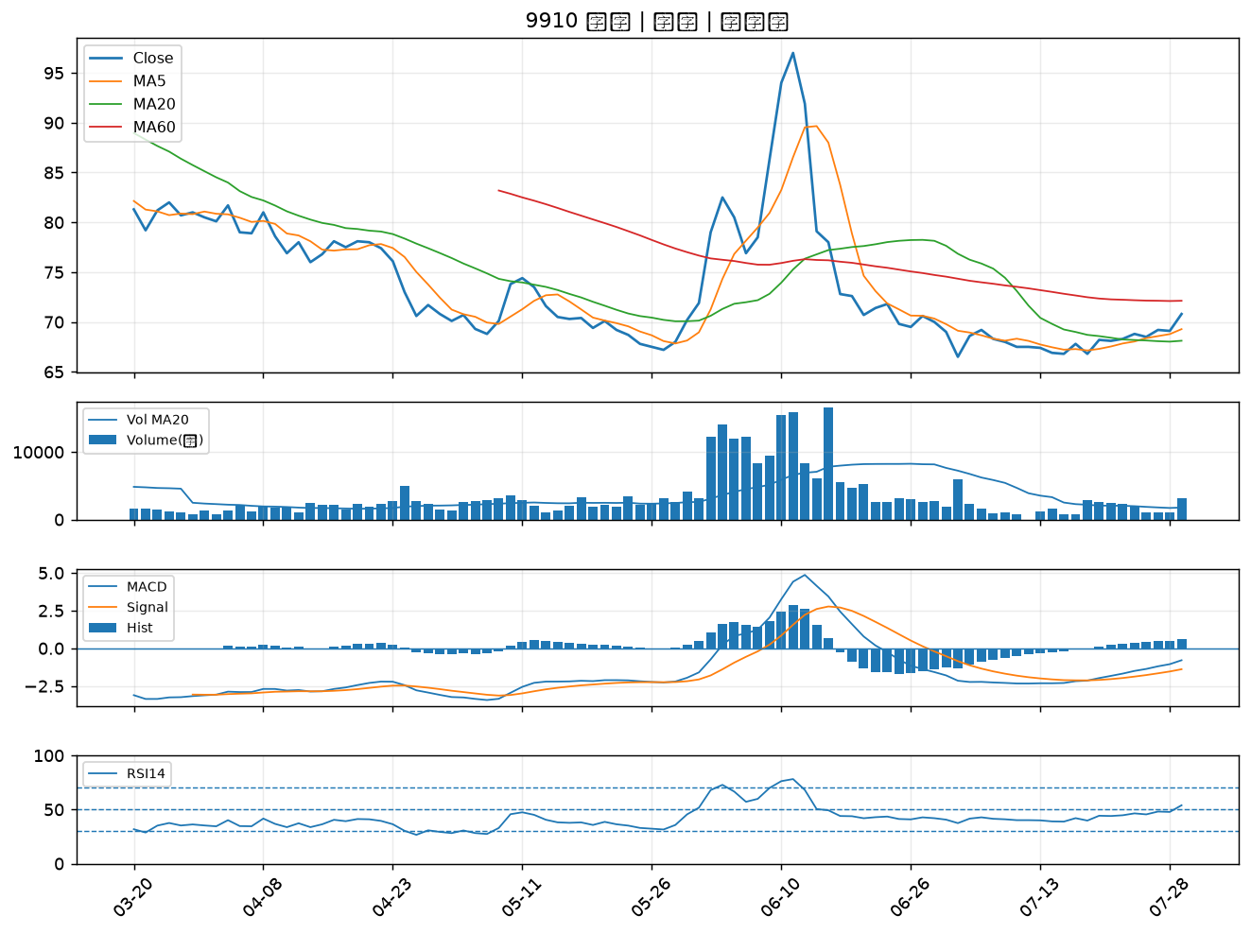

2530 華建｜B級
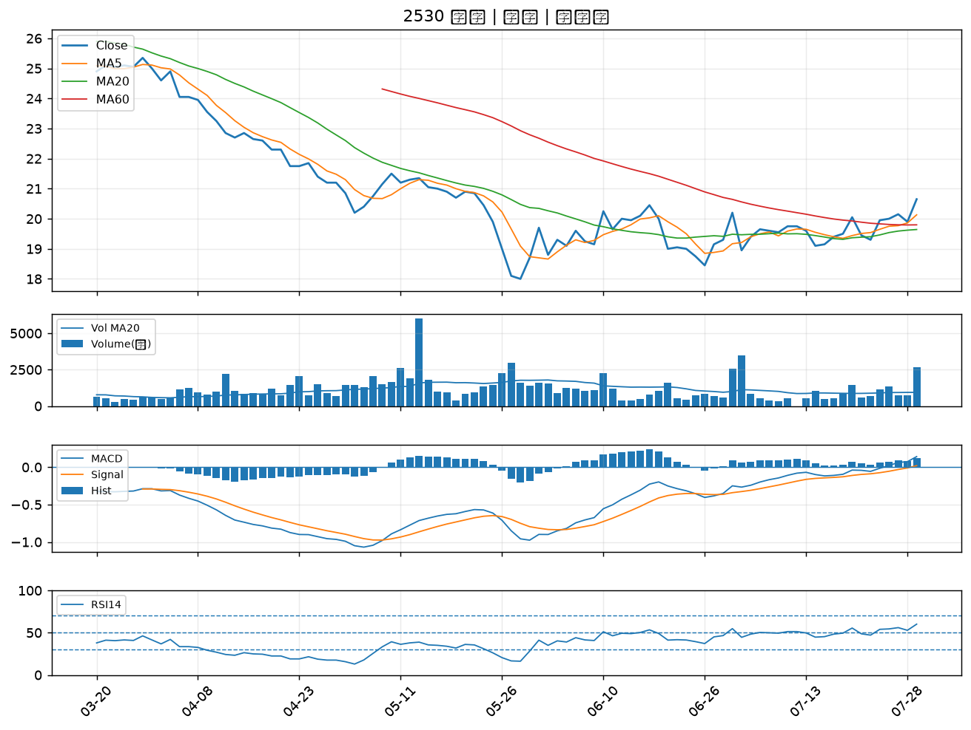

2884 玉山金｜B級
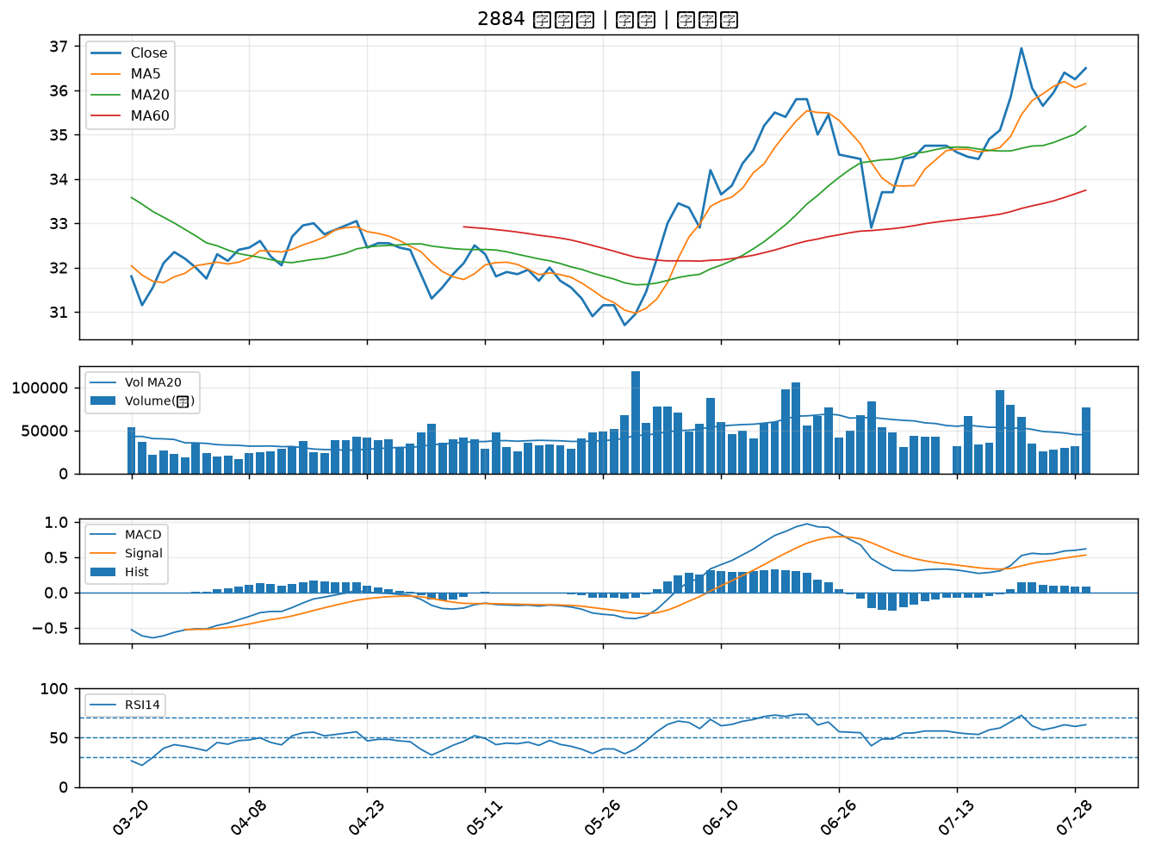

8271 宇瞻｜B級
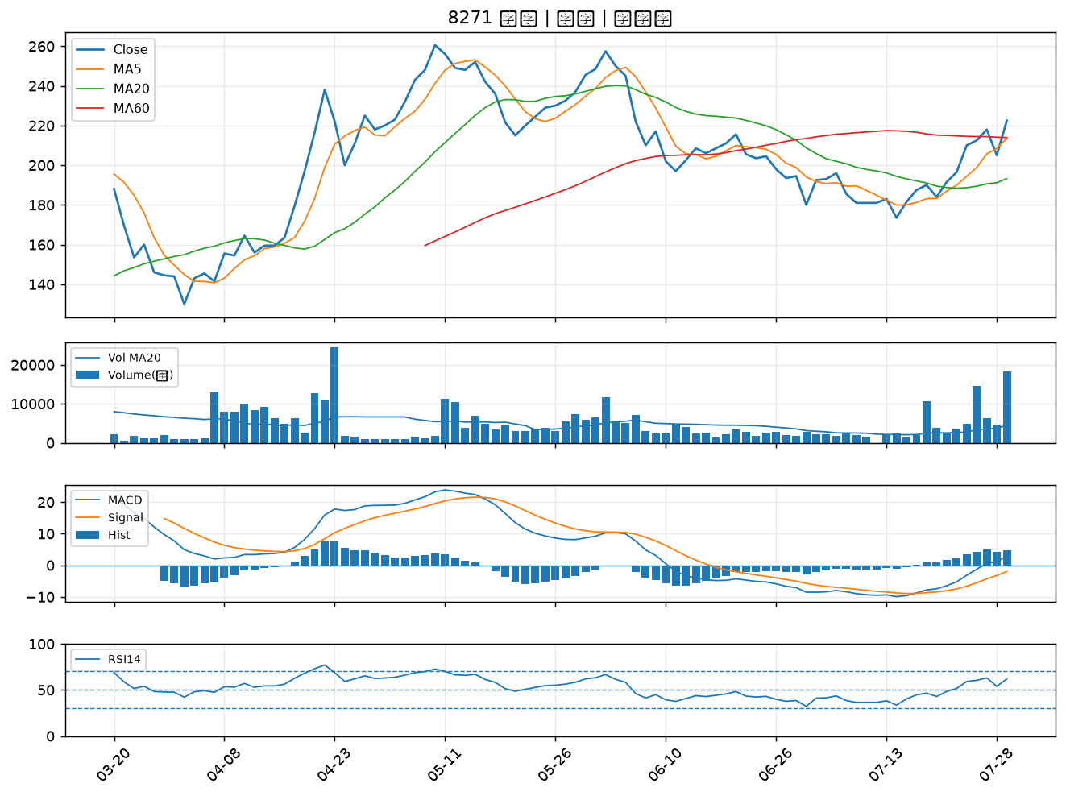

2357 華碩｜B級
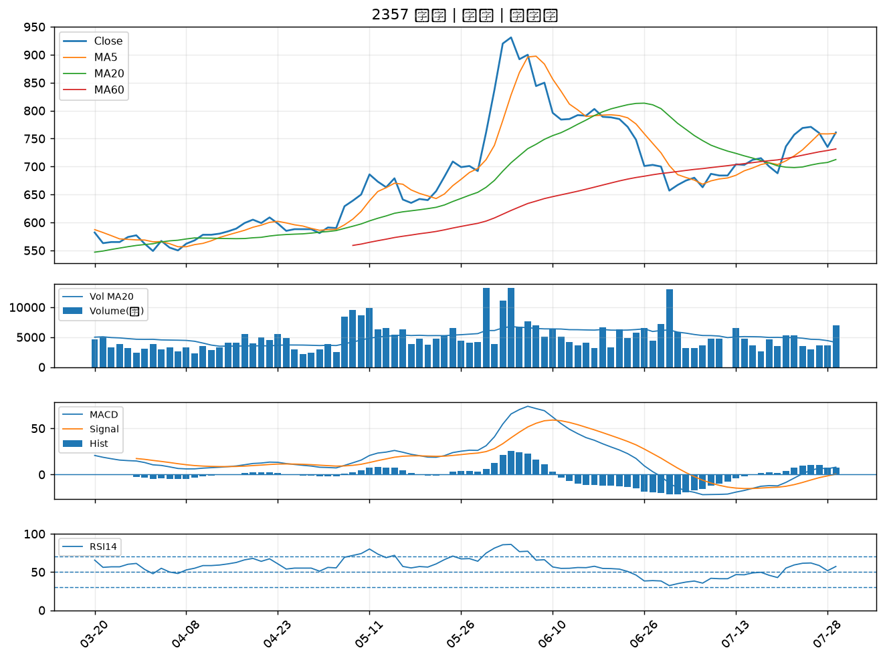

2892 第一金｜B級
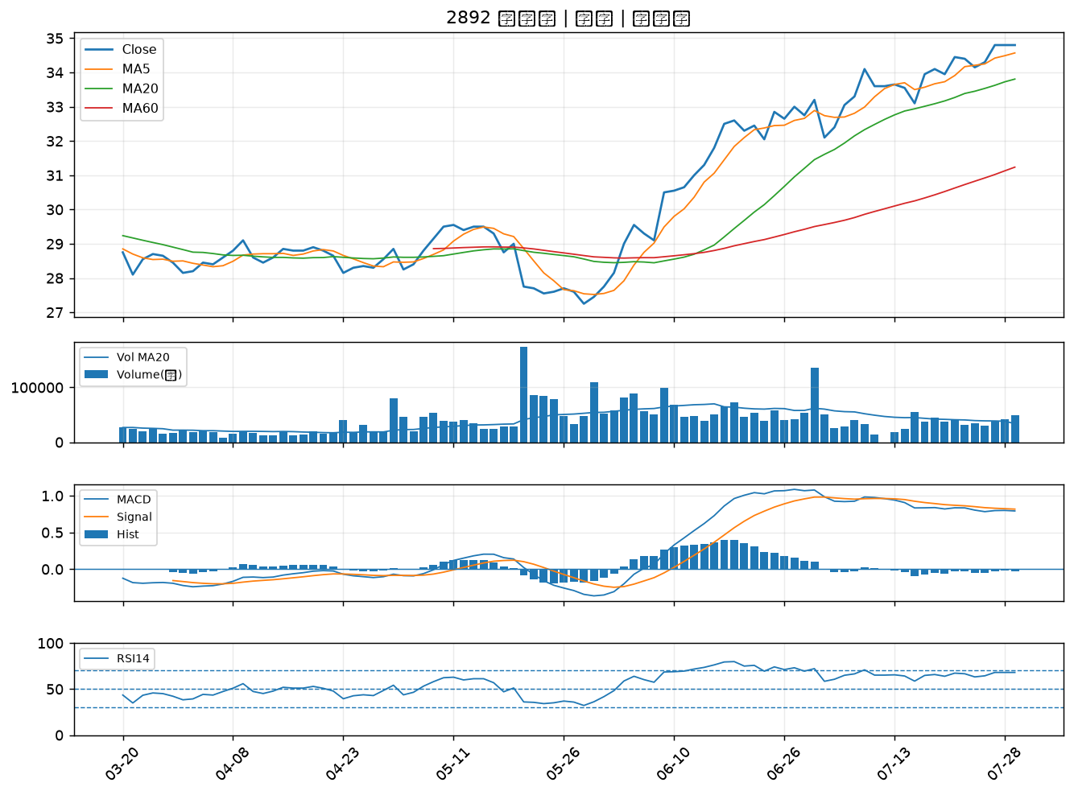

6214 精誠｜B級
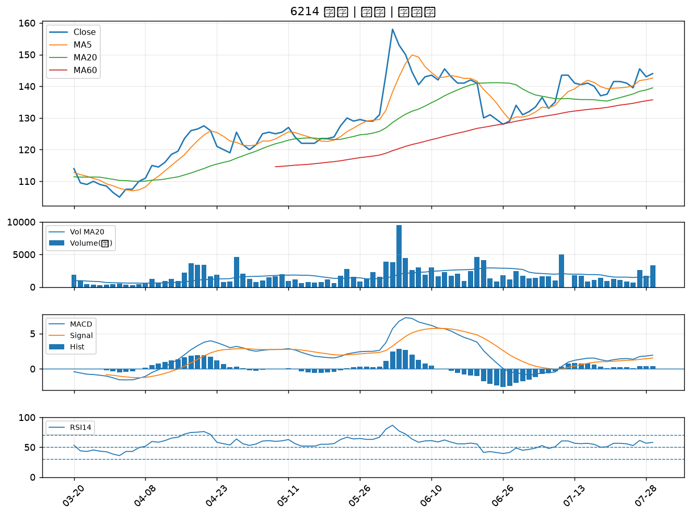

2332 友訊｜B級
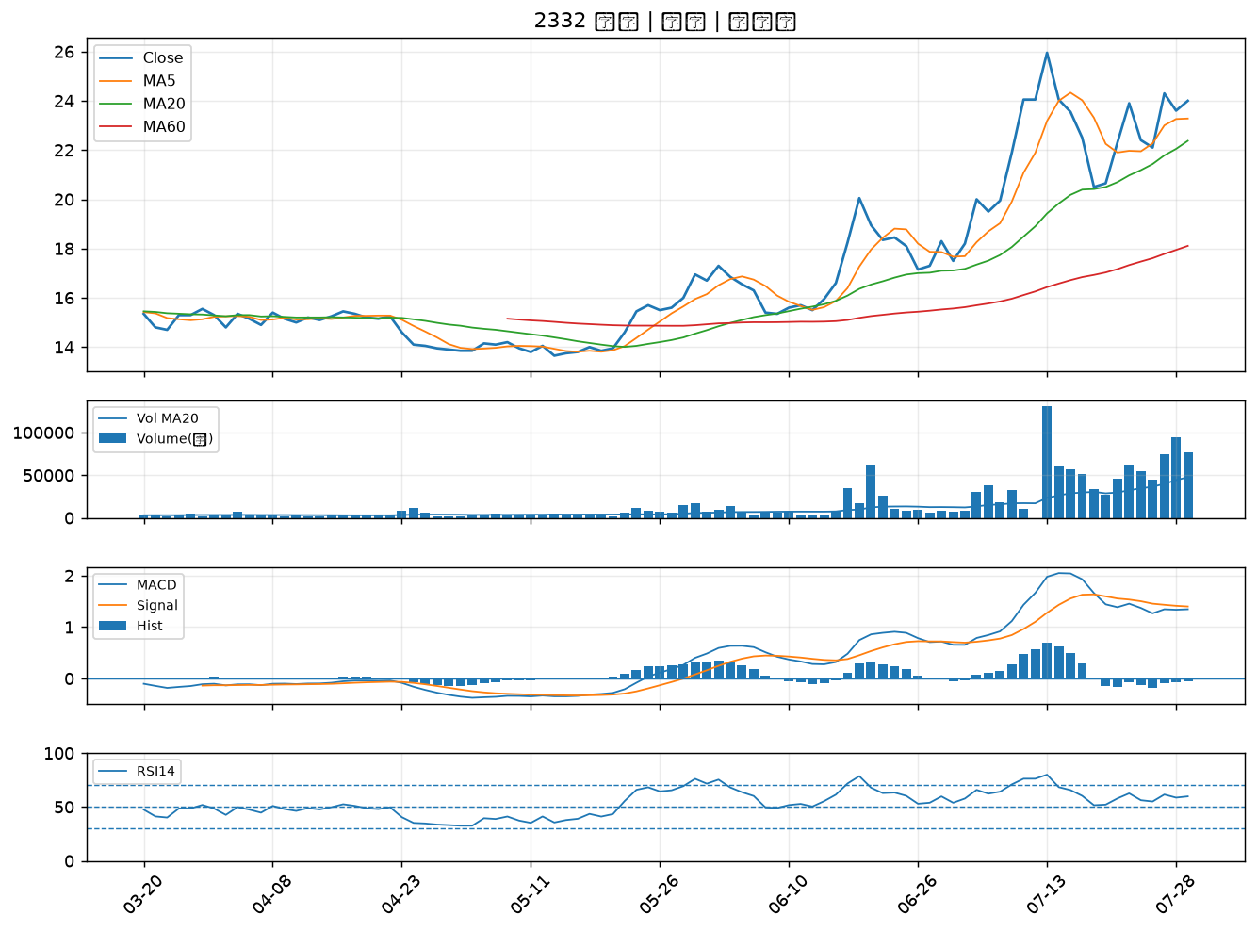

2886 兆豐金｜B級
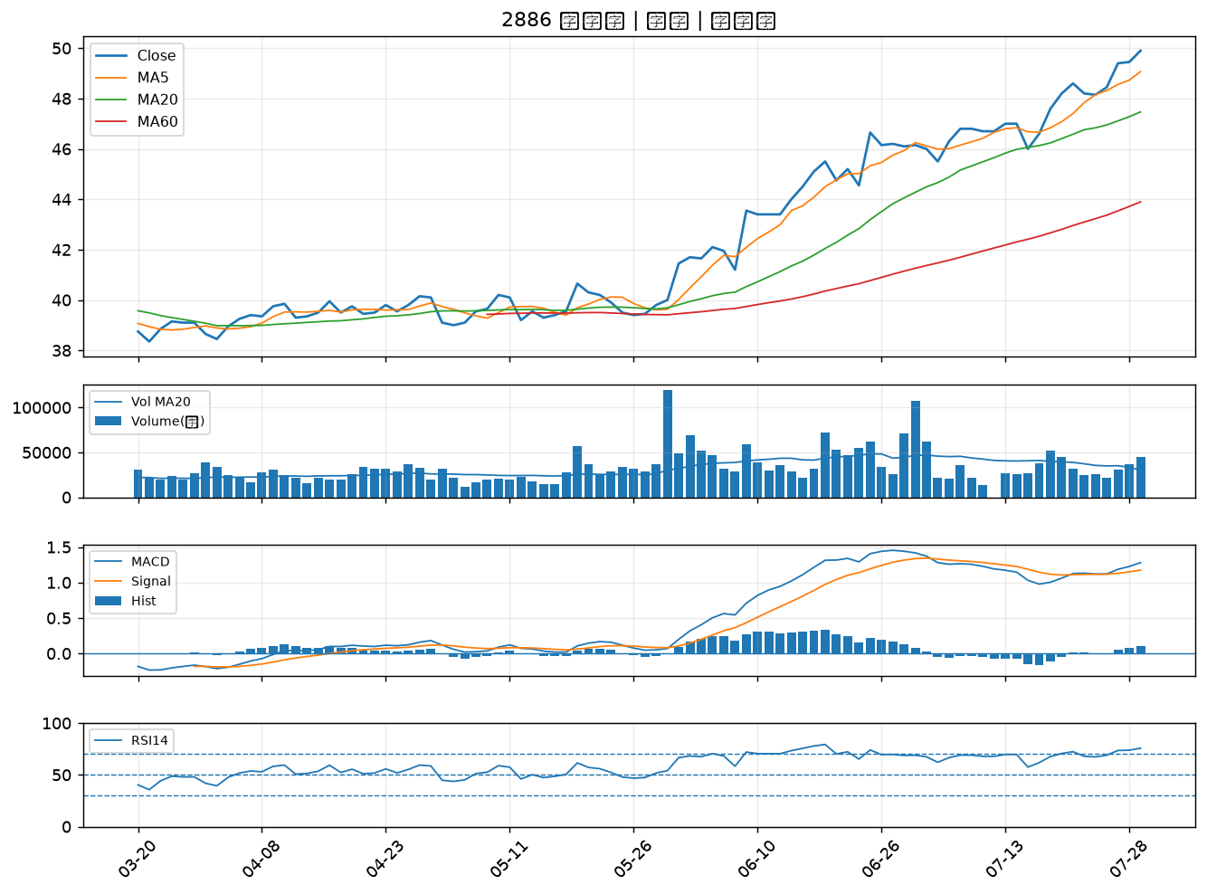

2867 三商壽｜B級
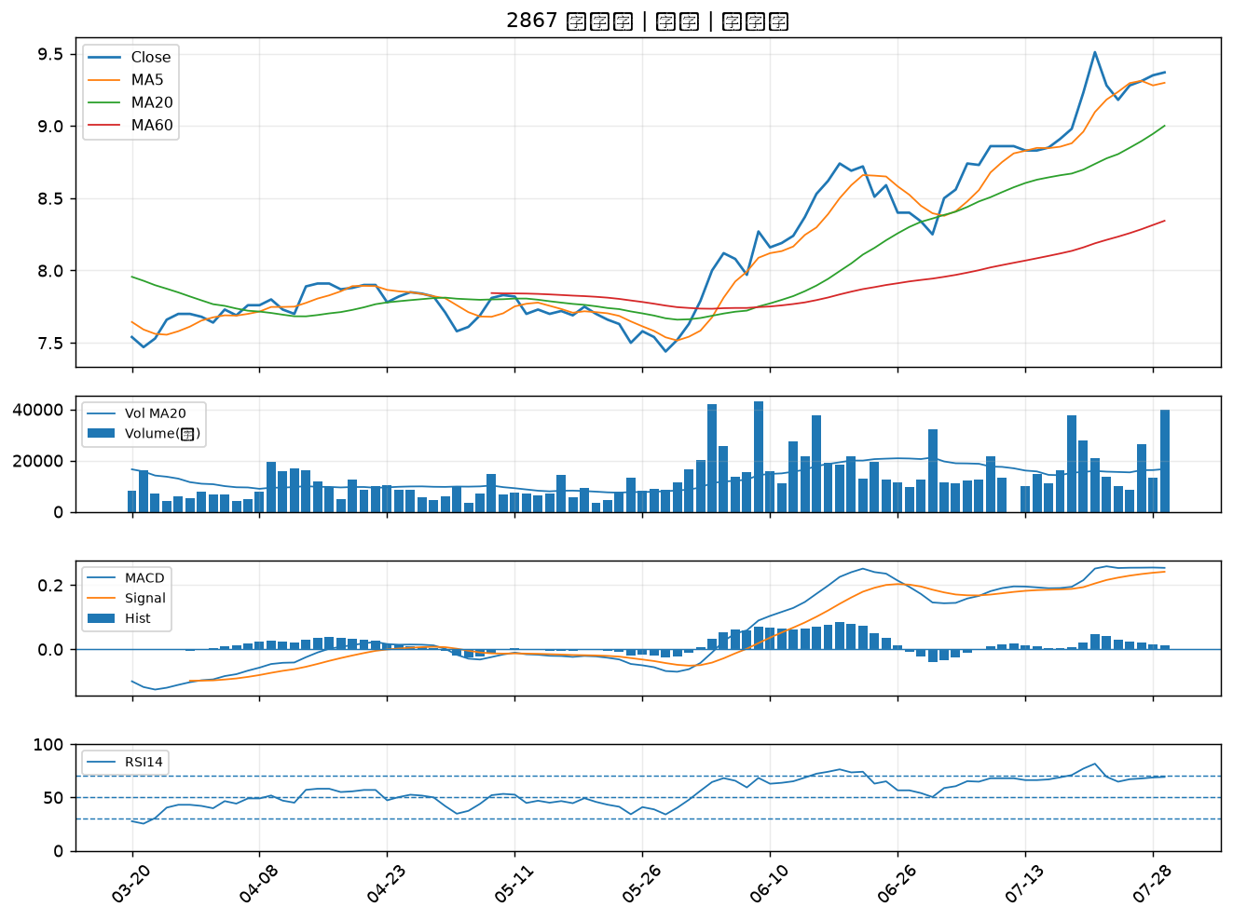

8111 立碁｜B級
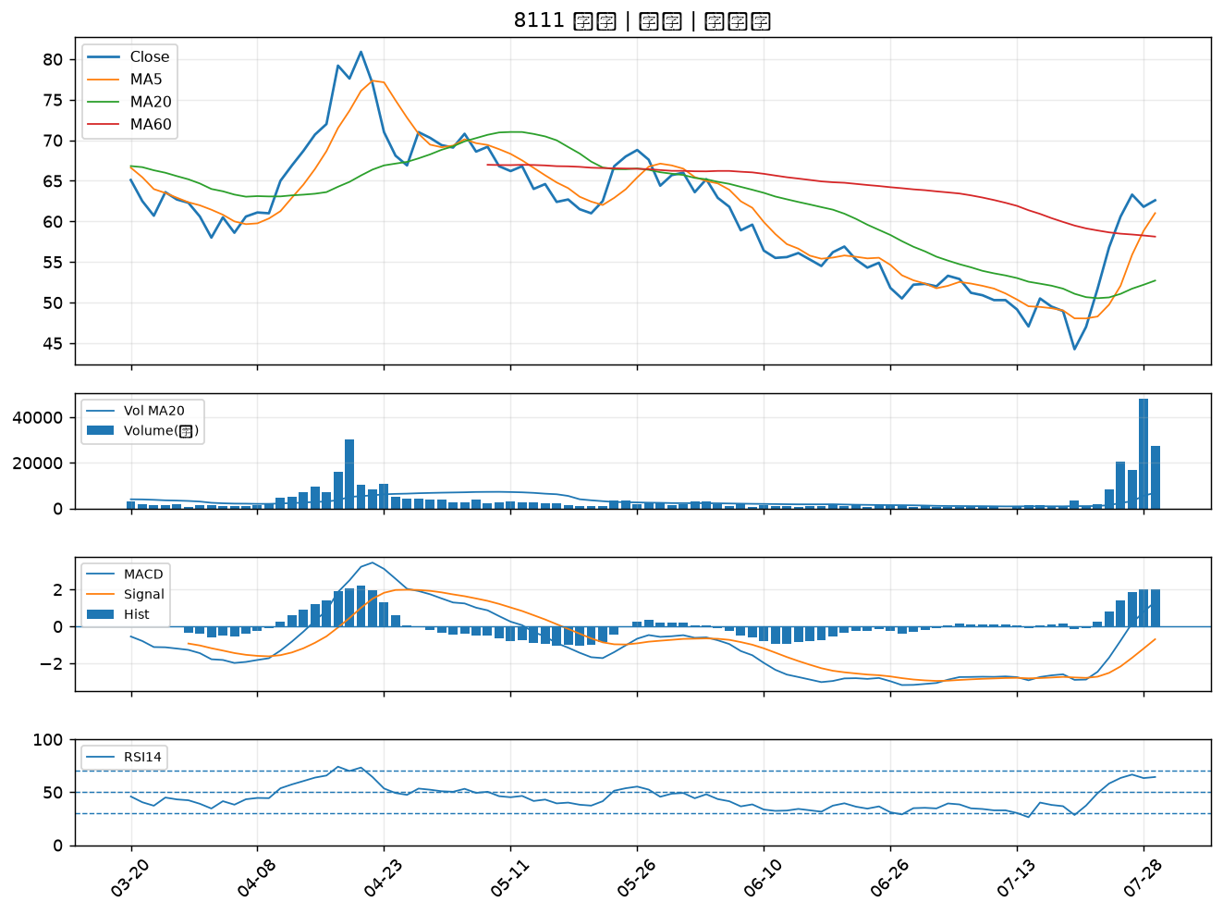

5490 同亨｜B級
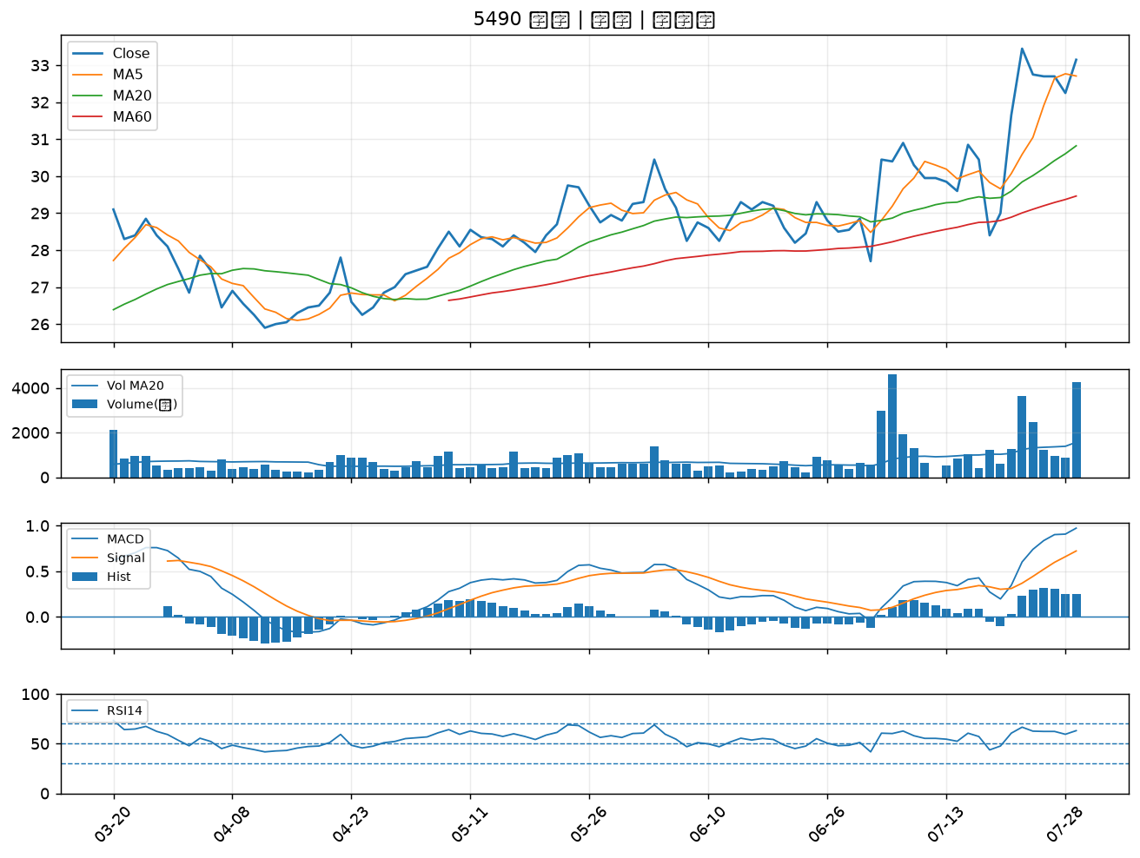

1526 日馳｜B級
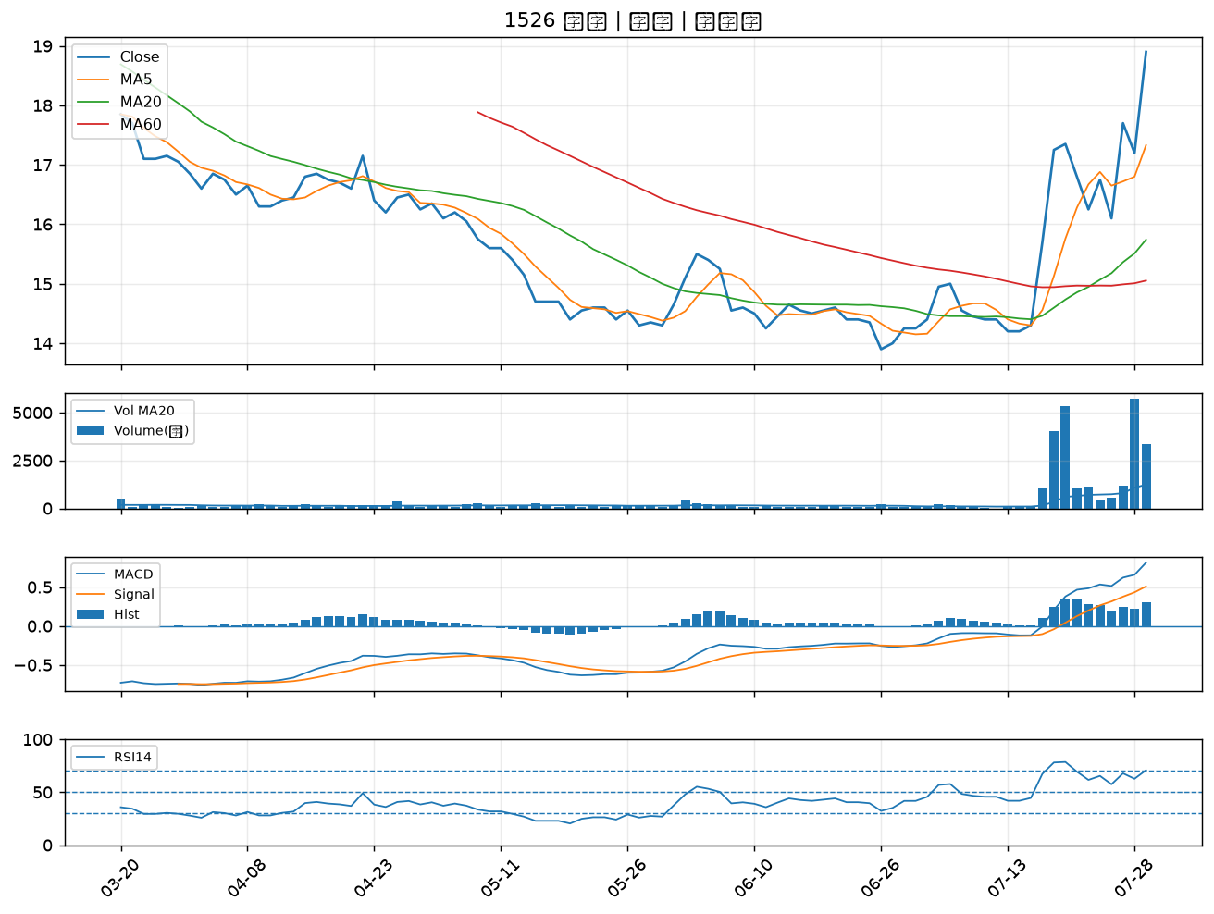

1101 台泥｜B級
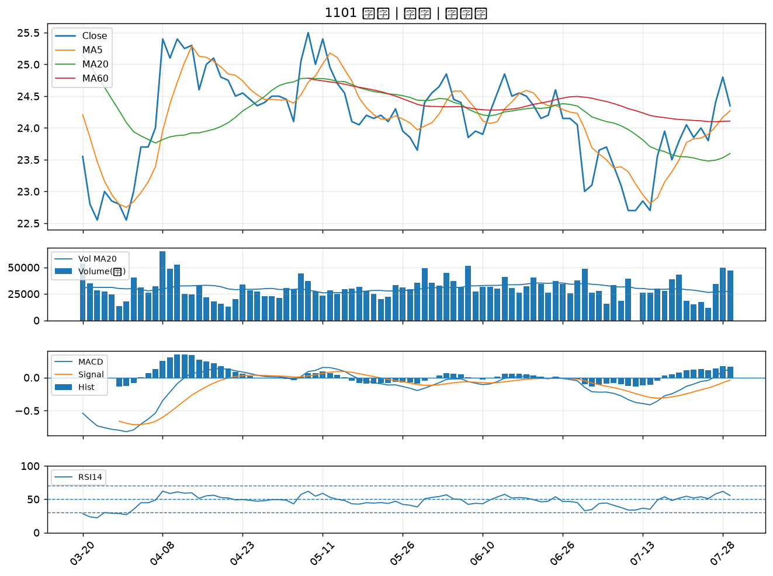

2812 台中銀｜B級
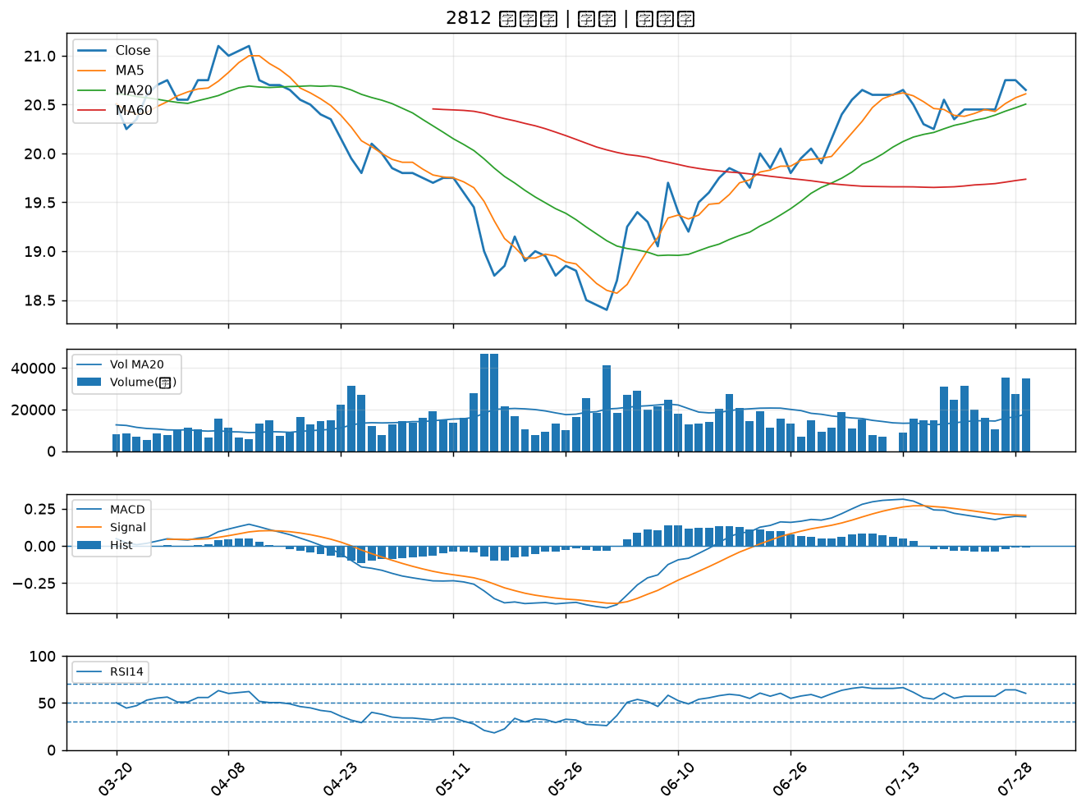

8050 廣積｜B級
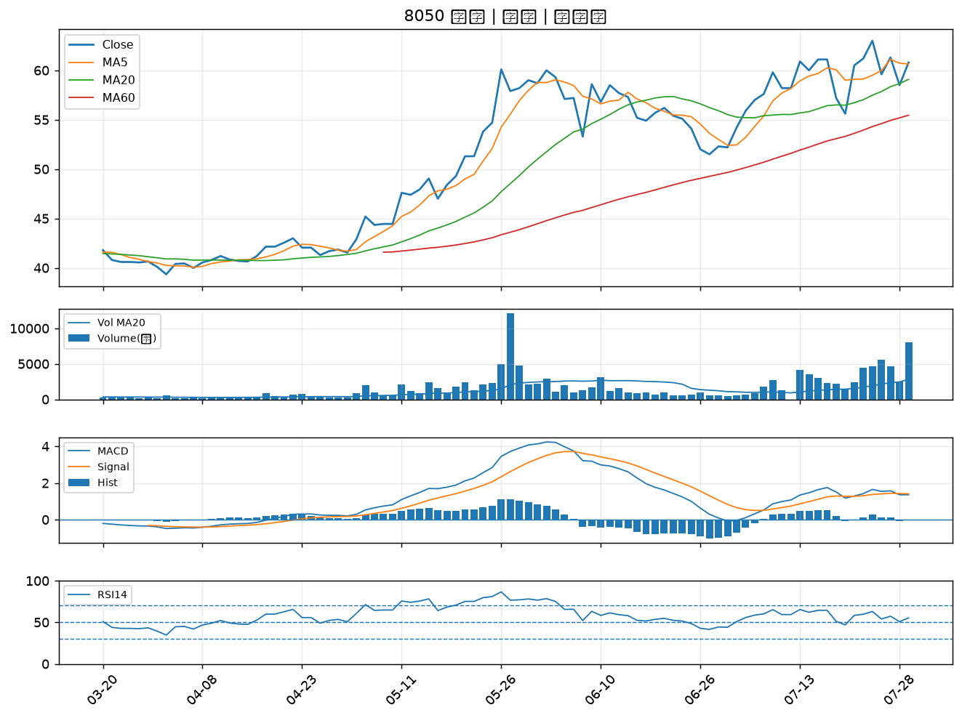

2880 華南金｜B級
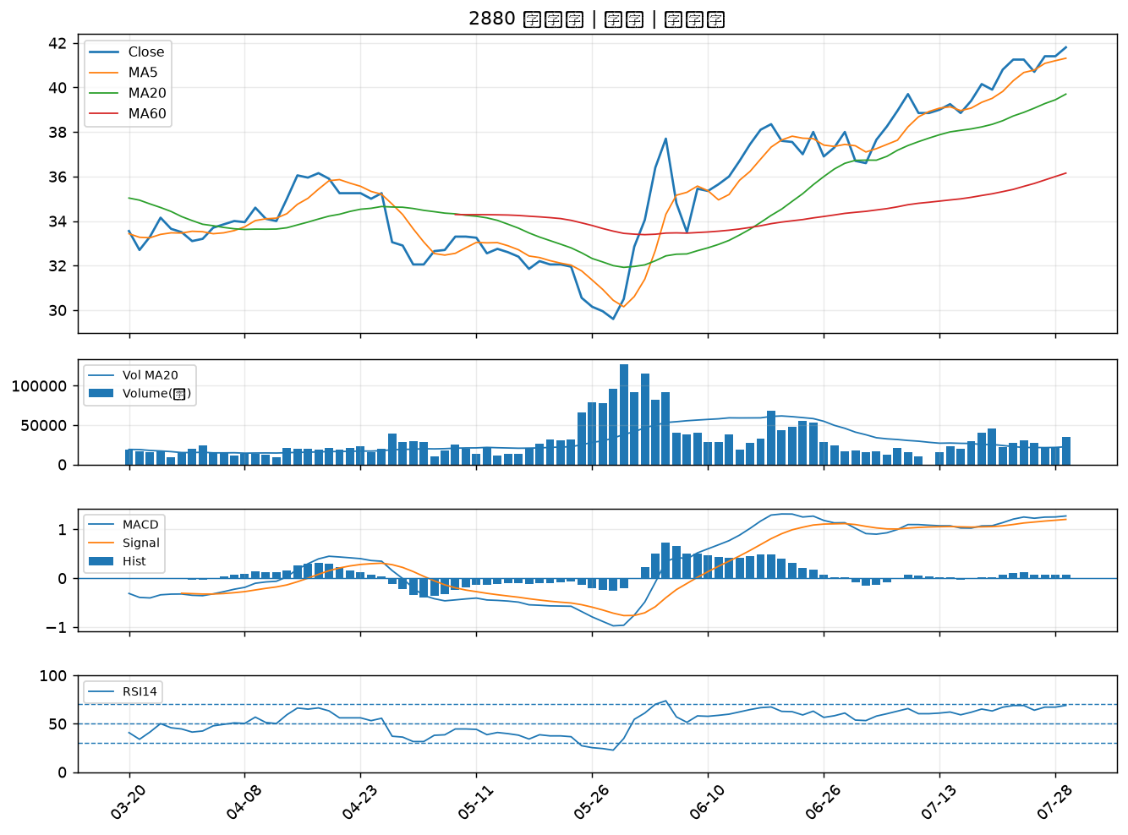

2615 萬海｜B級
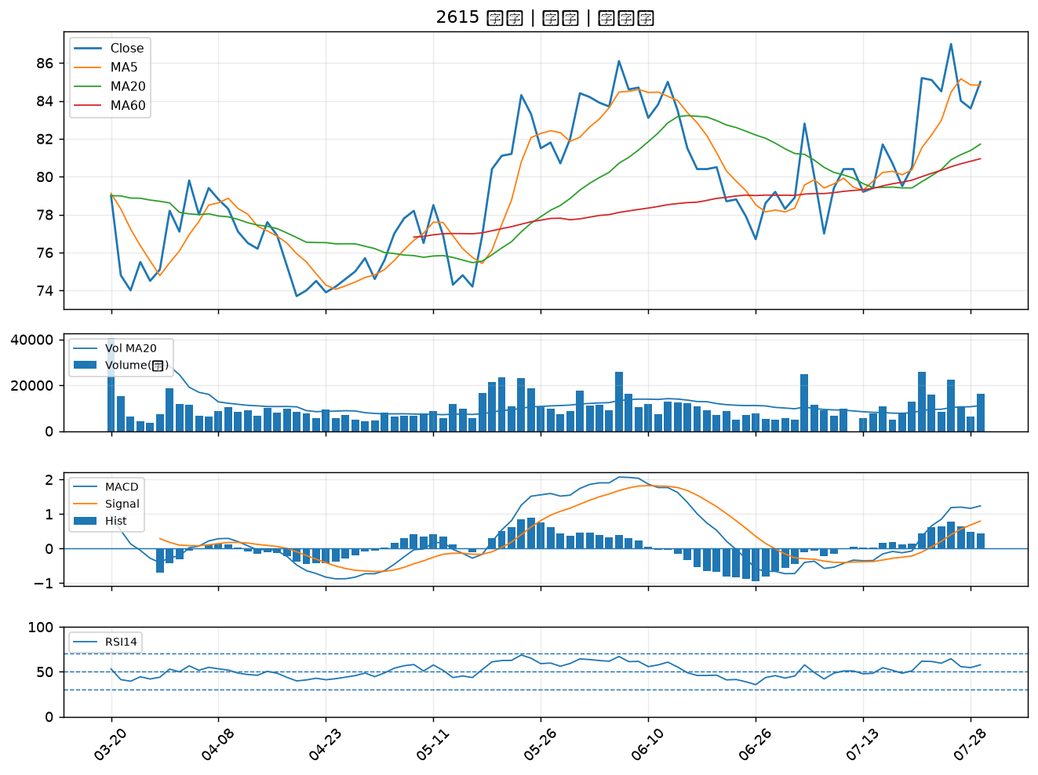

6243 迅杰｜B級
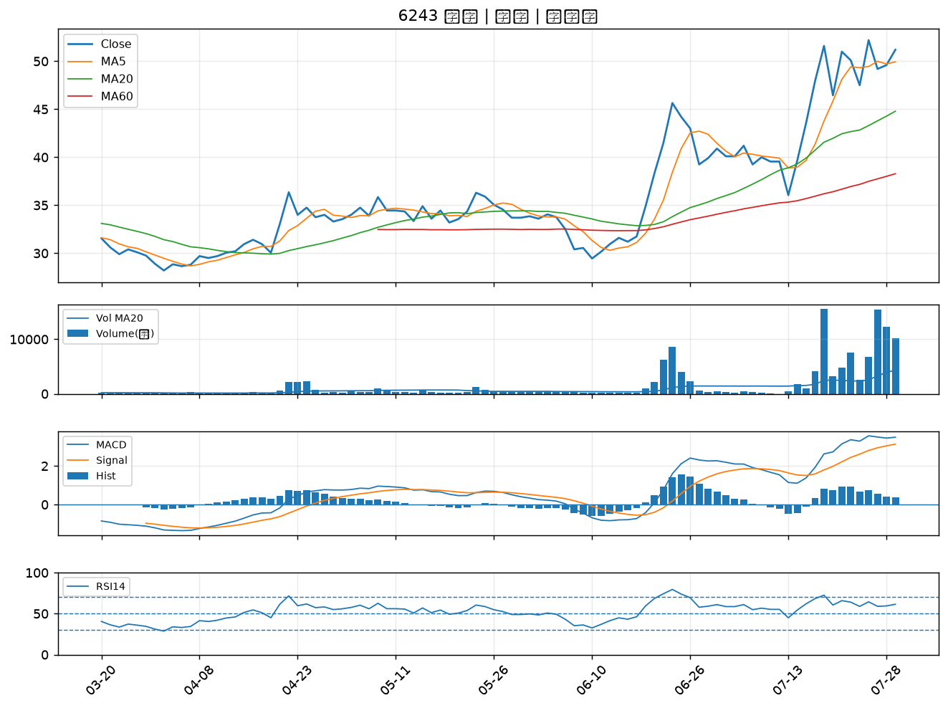

9921 巨大｜B級
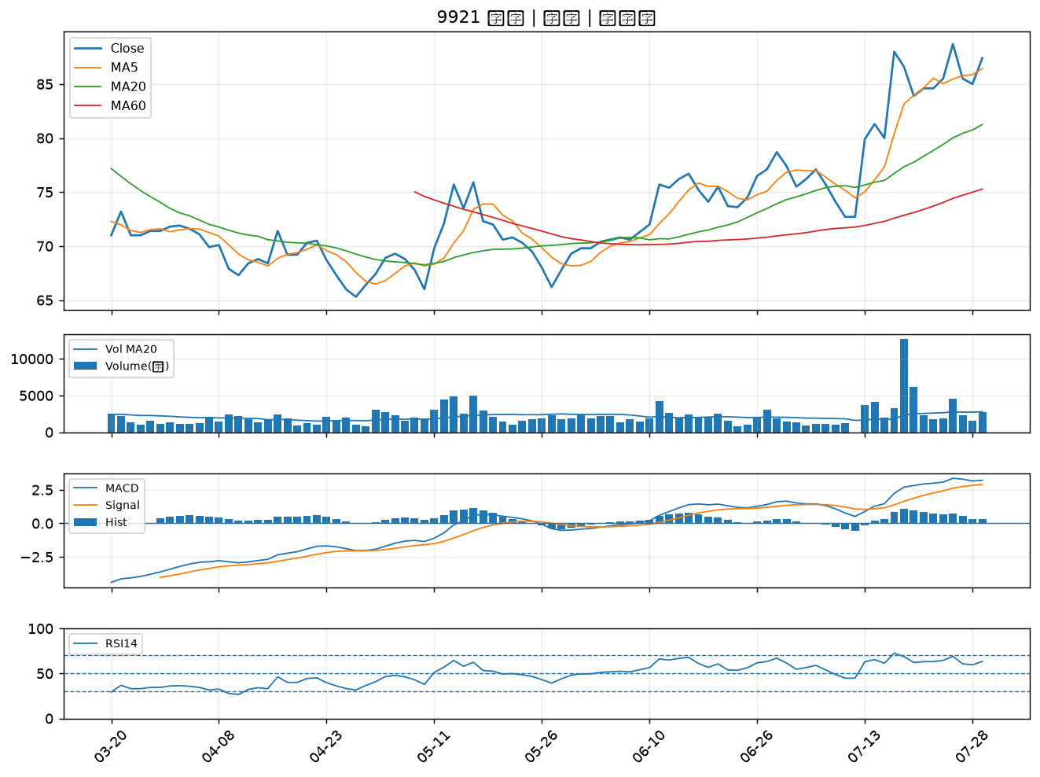

4904 遠傳｜B級
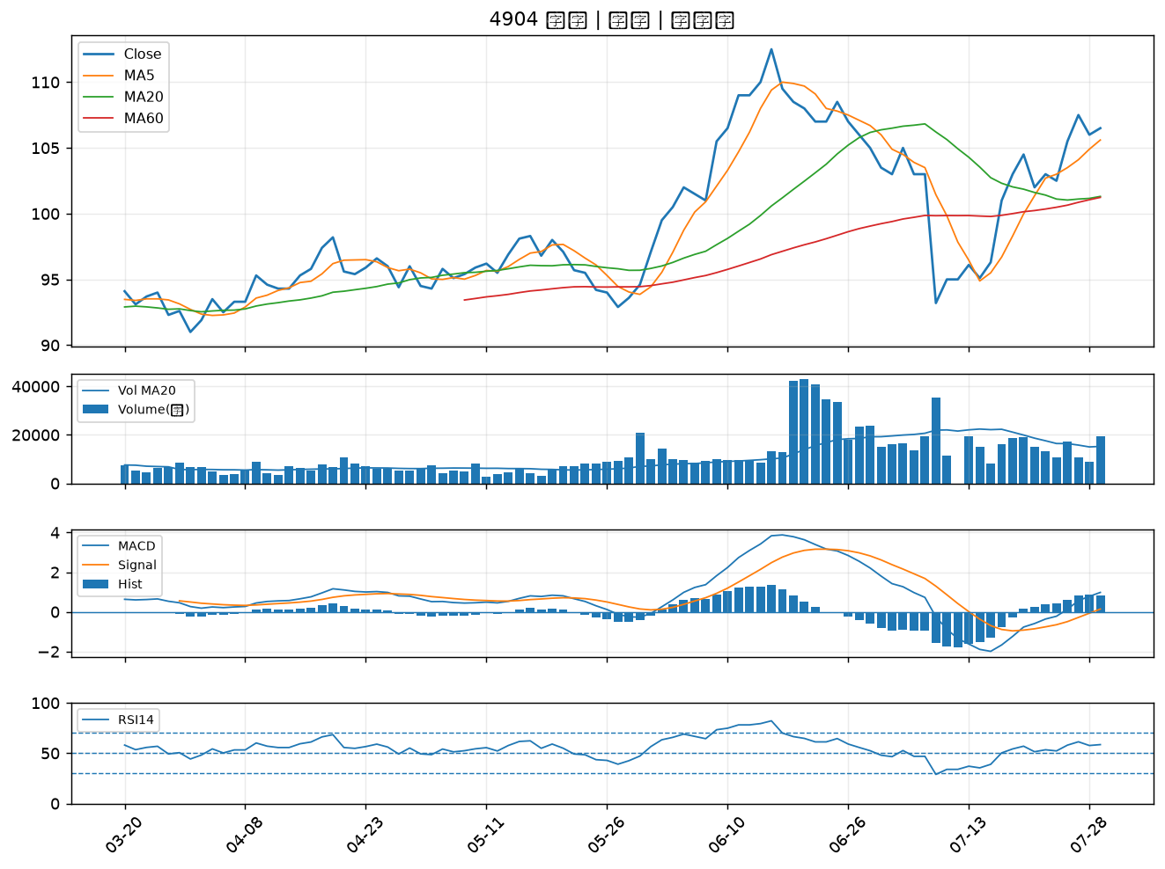

2006 東和鋼鐵｜B級

